唛头-已订购
039358 白色版 |  |  | 唛头明细 |  |  |  | 订购时间 |  |  |  |  | 2026-01-22
主标+创新吊牌通用，腰卡+纸卡有尺码区分，洗标+产品吊牌+尺码唛有全长和九分裤区分，所有具体文字信息和内容看画稿！
REFORMED系列 |  | INNOVATION TICKET | PRODUCT TICKET | WAIST TICKET | BACK POCKET TICKET | STRING | MAIN LABEL | SIZE LABEL | CARE LABEL | SIZE LABEL FOR FL/PL/TL
系列 | 备注 | 创新吊牌 | 产品吊牌 | 腰卡 | 后口袋纸卡 | 吊牌挂绳 | 主标 | 尺码标 | 洗标 | 尺码标 带字母 | 一次性警告贴
ReFORMED CORE DENIM | 画稿 | 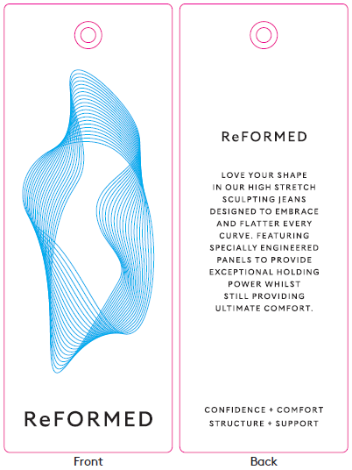 | 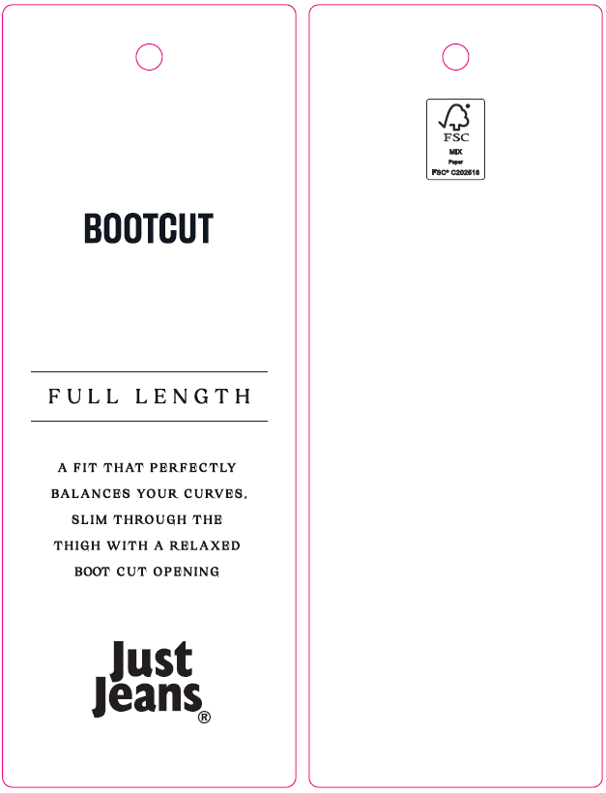 | 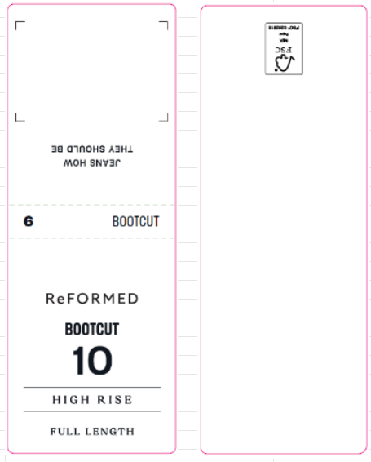 | 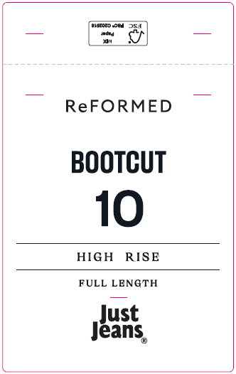 |  |  |  |  | 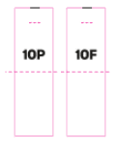 | 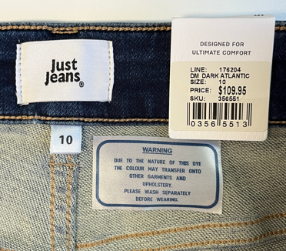 | 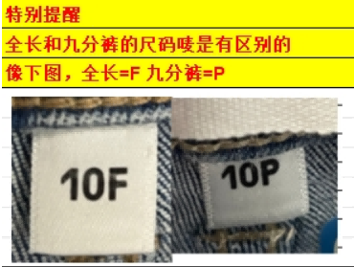
 | 编码 | JJW-RT-001 | JJW-RT-ST | JJW-RT-WT | JJW-RT-PT | JJW-ST-001有腰袢 JJW-ST-003无腰袢 | JJW-WL001-EF | JJW-PL001-MF | JJW-CL001-MF 0.093 白底黑字 JJW-CL001-MFB 0.16 黑底白字 JJW-CL002-MF 0.064 白底黑字 JJW-CL002-MFB 0.12 黑底白字 | JJW-PL001-MFV2

件数 |  | 6F | 8F | 9F | 10F | 11F | 12F | 14F | 16F | 6P | 8P | 9P | 10P | 11P | 12P | 14P | 16P
白色 |  | 164 | 274 | 140 | 308 | 158 | 320 | 203 | 92 | 257 | 457 | 232 | 590 | 284 | 575 | 385 | 148 | 4587
样品要求 |  | 翻单，洗标是新画稿，需要给样品5个给威海思来-王玉，其他不需要
大货地址 |  | 山东省枣庄市市中区长江西路25号，闫威 18264200671，海扬中泰服装有限公司
编号 |  | 唛头 | 尺码/数量 |  |  |  |  |  |  |  |  |  |  |  |  |  |  |  | 合计 | 备注
 |  |  | 6F | 8F | 9F | 10F | 11F | 12F | 14F | 16F | 6P | 8P | 9P | 10P | 11P | 12P | 14P | 16P
JJW-RT-001 |  | 创新吊牌 | 4679 |  |  |  |  |  |  |  |  |  |  |  |  |  |  |  | 4679
JJW-RT-ST |  | 产品吊牌 PETITE LENGTH=九分裤 FULL LENGTH=全长 | 167 | 279 | 143 | 314 | 161 | 326 | 207 | 94 |  |  |  |  |  |  |  |  | 1692
 |  |  |  |  |  |  |  |  |  |  | 262 | 466 | 237 | 602 | 290 | 587 | 393 | 151 | 2987
JJW-RT-WT |  | 后腰纸卡 PETITE LENGTH=九分裤 FULL LENGTH=全长 | 167 | 279 | 143 | 314 | 161 | 326 | 207 | 94 |  |  |  |  |  |  |  |  | 1692
 |  |  |  |  |  |  |  |  |  |  | 262 | 466 | 237 | 602 | 290 | 587 | 393 | 151 | 2987
JJW-RT-PT |  | 后口袋纸卡 PETITE LENGTH=九分裤 FULL LENGTH=全长 | 167 | 279 | 143 | 314 | 161 | 326 | 207 | 94 |  |  |  |  |  |  |  |  | 1692
 |  |  |  |  |  |  |  |  |  |  | 262 | 466 | 237 | 602 | 290 | 587 | 393 | 151 | 2987
JJW-ST-001有腰袢 |  | 吊牌绳 | 4679 |  |  |  |  |  |  |  |  |  |  |  |  |  |  |  | 4679

